회피 개요
1. 회피 개요

1.1 기획의도
- 플레이어가 회피를 통해서 패턴을 파훼 할 수 있도록 제작
- 회피의 중요도를 높이고 선택을 할 수 있도록 하기 위해 회피에 제한을 생성함
- 다양한 방향으로 회피 할 수 있도록 4방향 형태의 회피를 구성
- 자주 사용할 수 있는 회피 동작을 개발
- 너무 많이 낭비 하지 못하도록 쿨타임을 만들고 회피 타이밍을 만들 수 있도록 제작
- 순간이동 하는 형태를 통해 캐릭터 컨셉을 부각 시킨다.

1.2 용어 명칭 정리
명칭 |  | 내용 |  |  | 비고
회피 카운트 |  | 회피를 할 수 있는 횟수
회피 카운트 쿨타임 |  | 회피 카운트가 줄었을 때 작동하는 쿨타임
회피 쿨타임 |  | 모든 회피 카운트를 소비 한 경우 작동하는 쿨타임

1.3 회피 기본 규칙
명칭 | 조작키 |  | 내용 |  |  | 비고
전방회피 | SpaceBar |  | 방향키 입력이 없을 시 출력
전방회피 | W+SpaceBar |  | 전방으로 회피 하는 키
후방회피 | S+SpaceBar |  | 후방으로 회피 하는 키
우측 회피 | A+SpaceBar |  | 우측으로 회피 하는 키
좌측 회피 | D+SpaceBar |  | 좌측으로 회피 하는 키

- 방향키를 통해서 회피 할 방향을 지정한다.
- 방향키를 입력 받지 않고 Spacebar만 입력 받을 경우 전방으로 회피 한다.
- 회피를 입력 받으면 해당 방향으로 플레이어 캐릭터를 MissRange 값만큼 이동 시킨다.
- 플레이어는 회피 동안 피해를 입지 않는다.
- 회피 시 회피 카운트를 1개 소비한다.
- 회피 카운트는 MaxMisscount 값에 결정된다.

- 회피의 쿨타임은 두종류가 있다.
- 회피 카운트를 소비한 후 회피 카운트를 채워주는 회피 카운트 쿨타임
- 회피 카운트 전체를 소비 한 경우 회피 카운트 전체를 한번에 채우는 회피 쿨타임
- 회피를 통해서 카운트가 소비 된 직후 카운트가 남아 있으면 회피 카운트 쿨타임을 작동시킨다.
- 회피를 통해서 카운트가 소비 된 직후 카운트가 남아 있지 않으면 회피 쿨타임을 작동시킨다.
- 회피 쿨타임이 작동 된 후에는 회피 카운트를 최대치로 충전 시킨다.

- 회피 카운트 쿨타임은 짧은 충전시간을 가진다.
- 회피 쿨타임은 긴 충전 시간을 가진다.
- 회피 카운트 쿨타임이 작동 한 후 1개의 회피 카운트를 획득한다.
- 회피 쿨타임이 작동 한 후 최대치의 회피 카운트를 획득한다.

- 회피 카운트가 모두 소비 된 직후 회피를 사용 할 경우 사운드를 통해서 회피가 되지 않음을 알린다.
- 회피 카운트가 모두 소비 된 상태에서 회피를 사용할 경우 회피가 작동하지 않는다.

- 미션 클리어 후 이동 시 회피 횟수가 MAX 값으로 충전된다.
- 회피 카운트 쿨타임 작동 중 회피 입력이 다시 들어올 경우 회피 카운트 쿨타임을 초기화 시킴

1.4 UI 규칙
이미지
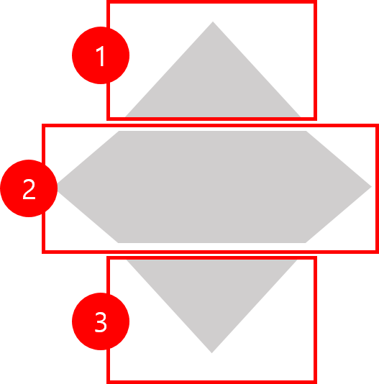

No | 명칭 | 내용 |  | 비고
1 | 회피 카운트1 | 회피 할 수 있는 횟수를 나타냄
2 | 회피 카운트2 | 회피 할 수 있는 횟수를 나타냄
3 | 회피 카운트3 | 회피 할 수 있는 횟수를 나타냄

- UI는 회피 카운트와 회피 쿨타임 시간을 출력한다.
- 회피 카운트는 색을 통해서 출력한다.
- UI를 분리하여 소비 되는 것을 구분 한다.
- 차오르는 형태를 이용하여 쿨타임을 제작한다.






카운트 MAX |  |  | 카운트 1개 소비 | 카운트 2개 소비 |  |  | 카운트 전체 소비

1.5 테이블

데이터 명 |  | 내용 |  |  | 데이터 형 | 비고
MissRange |  | 회피 이동 거리 |  |  | 실수형
MaxMissCount |  | 최대 회피 가능 카운트 |  |  | 정수형
CountCoolTime |  | 회피 카운트 충전 시간 |  |  | 실수형
MissCoolTime |  | 회피 재사용 시간 |  |  | 실수형
MissTime |  | 회피 시 피해를 입지 않는 시간 (콜라이더 OFF 시간) |  |  | 실수형

- 회피를 입력 받으면 MissRange 값 만큼 거리를 이동 시킨다.
- MaxMissCount 값을 통해서 최대 회피 카운트 개수를 결정한다.
- CountCoolTime 값을 통해 회피 카운트의 충전 시간을 결정한다.
-

시스템 개요
2. 회피 시스템 개요

2.1 회피 기본 플로우

2.2 UI 출력 플로우

명칭 | 내용 |  |  | 비고
회피 카운트 | 회피를 할 수 있는 횟수
회피 카운트 쿨타임 | 회피 카운트가 줄었을 때 작동하는 쿨타임
회피 쿨타임 | 모든 회피 카운트를 소비 한 경우 작동하는 쿨타임

2.4 UI 출력 순서

카운트 MAX |  | 카운트 1개 소비 |  | 카운트 2개 소비 | 카운트 전체 소비



회피 카운트 쿨타임 작동 |  |  | 회피 카운트 쿨타임 작동 중 회피 재입력시

2.5 예외처리
- 회피 중 오브젝트가 있을 경우 오브젝트를 통과하지 않는다.
- 몬스터는 통과한다.
- MissTIme 동안은 공격을 받지 않는다
- 미션을 클리어하고 다음미션으로 넘어갈 경우 회피 카운트를 MAX 로 변경한다.
- 회피 카운트 쿨타임이 증가 도중에 회피를 사용 할 경우 회피 카운트 쿨타임을 초기화 한다.

